Плоская кровля
 | Введите данные в ячейки цветом-
 | Выберите данные в ячейках цветом -
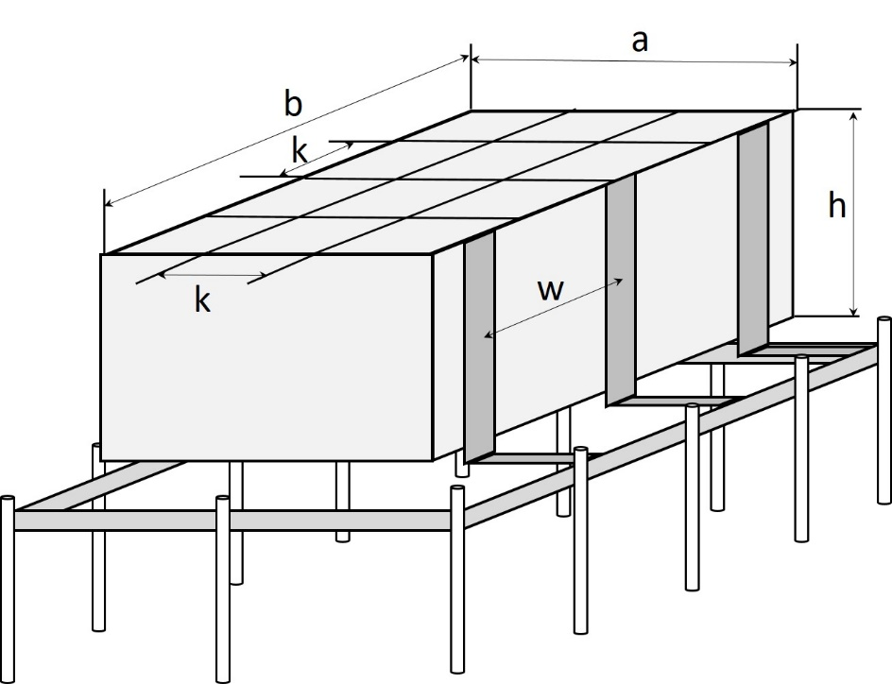
 | Наименование | Кол-во | Едизм
 | Длина здания (м) a= | 30 | метр
 | Ширина здания (м) b= | 40 | метр
 | Высота здания (м) h= | 20 | метр
 | Уровень защиты | 3 | класс
 | Вид грунта | Песок
 | Климатическая зона | 3
 | Требуемое сопротивление заземления (Ом) | до 20 Ом

 | Климатические зоны:
 | Вы можете определить свою климатическую зону из списка вкладки "Климатические зоны"
Молниезащита
 | Сетка:
Артикул EKF | Наименование | Кол-во | Едизм
 | Шаг молниеприемной сетки (м) k= | 10 | метров
 | Шаг вертикальных опусков токоотводов (м) w= | 20 | метров
 | Количество вертикальных опусков токоотводов (шт) | 8 | шт
lp-08-127-hz | Пруток d 8мм, (бухта 127м) горячеоцинкованный EKF | 254 | метров
lp-08-25-hz | Пруток d 8мм, (бухта 25м) горячеоцикованный EKF | 150 | метров
lp-g3103 | Зажим прута универсальный (пластина 45х45мм) HZ EKF | 30 | шт
lp-55570-al | Компенсатор алюминиевый EKF | не требуется | шт
lp-g3202-08 | Зажим продольный под 8мм токоотвод HZ EKF | не требуется | шт
lp-d1000-082 | Кровельный держатель прут 8мм c 2 фиксаторами (с бетоном) EKF | 310 | шт

 | Вертикальные опуски токоотводы
Артикул EKF | Наименование | Кол-во | Едизм
 | Вид опусков тооотводов | Пруток d 8мм
 | Материал стен | Брус, дерево
lp-08-127-hz | Пруток d 8мм, (бухта 127м) горячеоцинкованный EKF | 127 | метров
lp-08-127-hz | Пруток d 8мм, (бухта 127м) горячеоцинкованный EKF | 75 | метров
lp-31200 | Держатель фасадный, L=200мм, HZ EKF | 127 | шт
lp-55758 | Зажим крестовидный прут-прут (3 пластины 57x57мм) HZ EKF | 8 | шт
lp-g3101 | Зажим полоса 40 - прут 10 (3 пластины 70x70мм) HZ EKF | 8 | шт

Заземление

Артикул EKF | Наименование | Кол-во | Едизм
gc-0440-40-hz | Полоса 4х40мм, (бухта 40м) горячеоцинкованная EKF | 160 | метров
gc-0440-20-hz | Полоса 4х40мм, (бухта 20м) горячеоцинкованная EKF | 20 | метров
gc-21300 | Комплект заземления, 3м HZ EKF | 6 | шт
lp-g3105 | Зажим полоса 40 - полоса 40 (3 пластины 70х70мм) HZ EKF | 9 | шт
gc-wp | Антикоррозийная лента 50 мм х 10 м.п. EKF | 4 | шт
lp-zinc | Цинковый спрей "Presto" 400мл EKF | 4 | шт

 | Удельное сопростивление грунта p (Ом*м) | 700
 | Длина вертикального электрода L, м | 3
 | Диаметр вертикального электрода d, м | 0.016
 | Заглубление (расстояние до верха заземлителя) t, м | 0.7
 | Заглубление заземлитиля T | 2.2
 | Сопротивление растекания тока для одного вертикального заземлителя (Стержня): Rверт | 220.46
 | Коэффициент сезонности климатической зоны Y (Вет зазем) | 1.6
 | Требуемое сопротивление, Ом | 20
 | Количество стержней заземления без учета горизонтального заземления n0 | 17.64
 | Удельное сопротивление грунта, p Ом·м | 700
 | Коэффициент сезонности климатической зоны w (гориз зазем) | 2.3
 | Коэффициент спроса горизонтальных заземлителей nг | 0.77
 | Глубина заложения горизонтального электрода tг | 0.7
 | Длина горизонтального электрода Lгор | 148
 | Сопротивление растекание тока для горизонтального заземлителя Rгор | 32.03

 | Сопротивление вертикального заземлителя с учетом сопротивления растекания тока горизонтального заземлителя Rвертгор | 53.25
 | Количество вертикальных заземлителей N: | 6

